Monitoreo fisico
N° de proyecto | Imagen | Nombre del elemento | Descripcion | Precio | Cantidad | Monto | Provedor
252233 | 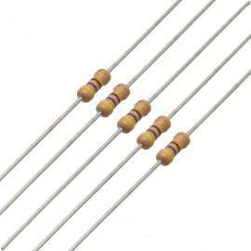 | RESISTENCIA DE CARBONO 220Ω A 1/2W |  | $1.00 | 5 | $5.00 | LASER
252233 |  | RESISTENCIA DE CARBONO 10KΩ A 1/2W |  | $1.00 | 5 | $5.00 | LASER
252233 |  | RESISTENCIA DE CARBONO 4,7KΩ A 1/2W |  | $1.00 | 10 | $10.00 | LASER
252233 |  | RESISTENCIA DE CARBONO 1KΩ A 1/2W |  | $1.50 | 14 | $21.00 | LASER
252233 |  | NODE MCU |  | $99.00 | 4 | $396.00 | https://articulo.mercadolibre.com.mx/MLM-599767248-nodemcu-v30-esp8266-lua-wifi-arduino-cable-v8-de-regalo-_JM#reco_item_pos=3&reco_backend=l3-l7-pp-ngrams-seller&reco_backend_type=low_level&reco_client=vip-seller_items-above&reco_id=24f75d50-1893-4b4b-83b6-542a0032c535
252233 |  | Sensor DTH22 |  | $84.00 | 6 | $504.00 | https://articulo.mercadolibre.com.mx/MLM-557717021-sensor-temperatura-humedad-dht22-am2302-higrometro-arduino-_JM
252233 |  | Sensor TSL2561 |  | $68.00 | 3 | $204.00 | https://articulo.mercadolibre.com.mx/MLM-556890390-sensor-de-iluminacion-tsl2561-visible-e-infrarrojo-arduino-_JM
252233 |  | Sensor BMP180 |  | $90.00 | 3 | $270.00 | https://articulo.mercadolibre.com.mx/MLM-558158073-modulo-sensr-de-presion-y-temperatura-bmp180-pic-arduino-avr-_JM
252233 |  | Sensor DS18B20 |  | $49.00 | 3 | $147.00 | https://articulo.mercadolibre.com.mx/MLM-551926214-sensor-de-temperatura-ds18b20-sumergible-agua-arduino-pic-_JM
252233 |  | Tira de pines largos |  | $7.00 | 3 | $21.00 | LASER
252233 | 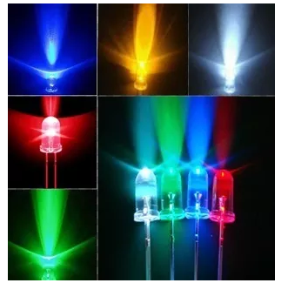 | Leds de 5mm |  | $3.50 | 5 | $17.50 | LASER
252233 |  | base de Leds de 5mm |  | $10.00 | 5 | $50.00 | LASER
252233 |  | Potenciometro |  | $10.00 | 3 | $30.00 | LASER
252233 | 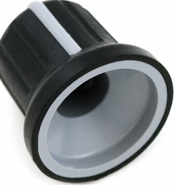 | Perilla de potenciometro |  | $7.00 | 3 | $21.00 | LASER
252233 |  | Mini fuente de CA-CD |  | $40.00 | 3 | $120.00 | https://articulo.mercadolibre.com.mx/MLM-586435281-convertidor-ca-cd-127-vca-a-5-vcd-700-ma-_JM
252233 |  | Display 16x2 |  | $80.00 | 3 | $240.00 | LASER
252233 |  | Display 16x2 con modulo I2C |  | $40.00 | 3 | $120.00 | LASER
252233 | 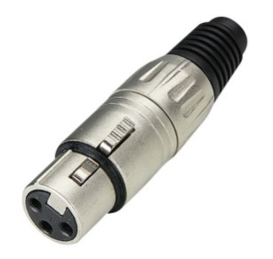 | Conector macho de audio |  | $30.00 | 3 | $90.00 | LASER
252233 |  | Conector hembra de audio |  | $35.00 | 3 | $105.00 | LASER
252233 | 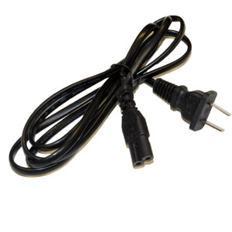 | Cable de alimentación |  | $40.00 | 3 | $120.00 | LASER
252233 |  | Conector hembra de alimentación |  | $40.00 | 3 | $120.00 | LASER
252233 | 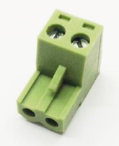 | Clema de presion con dos terminales |  | $10.00 | 3 | $30.00 | LASER
252233 |  | Clema de presion con tres terminales |  | $10.00 | 3 | $30.00 | LASER
252233 | 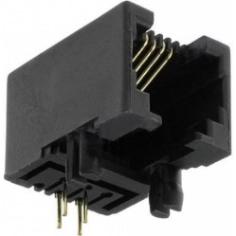 | Conector hembra RJ11 |  | $25.00 | 3 | $75.00 | LASER
252233 | 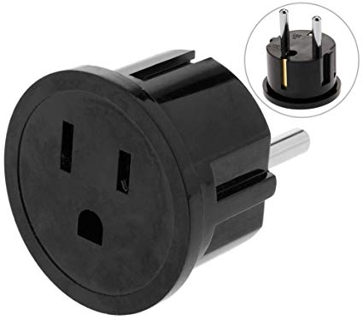 | Clavija de 127 Vca |  | $20.00 | 3 | $60.00 | LASER
252233 | 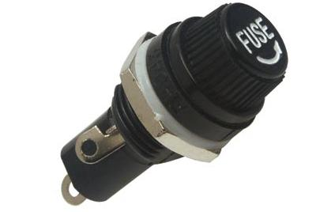 | Porta fusible de clasis |  | $12.00 | 6 | $72.00 | LASER
252233 | 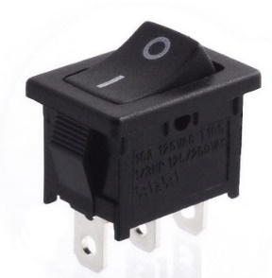 | Interruptor de dos posiciones |  | $8.00 | 3 | $24.00 | LASER
252233 | 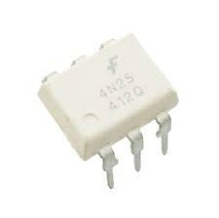 | Optoacoplador 4n35 |  | $22.00 | 3 | $66.00 | LASER
252233 |  | Transistor 2n2222 |  | $5.00 | 3 | $15.00 | LASER
252233 |  | Relevador de 5Vcc |  | $25.00 | 3 | $75.00 | LASER
252233 |  | paquete de 40 cables dupòn hembra - hembra |  | $24.00 | 3 | $72.00 | https://articulo.mercadolibre.com.mx/MLM-555965238-cables-dupont-jumpers-arduino-20cm-40piezas-_JM
252233 |  | Placa de cobre 10x10 |  | $15.00 | 6 | $90.00 | LASER
252233 |  | Tira de Headers |  | $15.00 | 2 | $30.00 | LASER
TOTAL POR LA CONSTRUCCION DE LAS 3 TARJETAS ELECTRÒNICAS QUE MEDIRAN LAS VARIABLES DE HUMEDAD, TEMPERATURA Y ILUMINACIÒN |  |  |  |  |  | $3,255.50

Control nivel
N° de proyecto | Imagen | Nombre del elemento | Descripcion | Precio | Cantidad | Monto | Provedor
252233 |  | RESISTENCIA DE CARBONO 220Ω A 1/2W |  | $1.00 | 5 | $5.00 | LASER
252233 |  | RESISTENCIA DE CARBONO 10KΩ A 1/2W |  | $1.00 | 5 | $5.00 | LASER
252233 |  | RESISTENCIA DE CARBONO 4,7KΩ A 1/2W |  | $1.00 | 10 | $10.00 | LASER
252233 |  | RESISTENCIA DE CARBONO 1KΩ A 1/2W |  | $1.50 | 14 | $21.00 | LASER
252233 |  | NODE MCU |  | $99.00 | 1 | $99.00 | https://articulo.mercadolibre.com.mx/MLM-599767248-nodemcu-v30-esp8266-lua-wifi-arduino-cable-v8-de-regalo-_JM#reco_item_pos=3&reco_backend=l3-l7-pp-ngrams-seller&reco_backend_type=low_level&reco_client=vip-seller_items-above&reco_id=24f75d50-1893-4b4b-83b6-542a0032c535
252233 |  | Sensor DTH22 |  | $84.00 | 4 | $336.00 | https://articulo.mercadolibre.com.mx/MLM-549436900-sensor-ultrasonico-hc-sr04-arduino-mide-distancia-nivel-_JM
252233 |  | Relevador de 5VCC |  | $20.00 | 3 | $60.00 | https://articulo.mercadolibre.com.mx/MLM-592936331-relay-relevador-5v-12v-24v-protoboard-pic-arduino-20a-_JM
252233 | 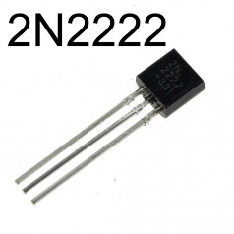 | Transistor 2N2222 |  | $3.00 | 4 | $12.00 | LASER
252233 |  | Cable de alimentación |  | $40.00 | 1 | $40.00 | LASER
252233 |  | Conector hembra de alimentación |  | $40.00 | 1 | $40.00 | LASER
252233 |  | Clema de presion con dos terminales |  | $10.00 | 1 | $10.00 | LASER
252233 |  | Clema de presion con tres terminales |  | $10.00 | 3 | $30.00 | LASER
252233 |  | Conector hembra RJ11 |  | $25.00 | 6 | $150.00 | LASER
252233 |  | Clavija de 127 Vca |  | $20.00 | 3 | $60.00 | LASER
252233 |  | Porta fusible de clasis |  | $12.00 | 2 | $24.00 | LASER
252233 |  | Interruptor de dos posiciones |  | $8.00 | 1 | $8.00 | LASER
252233 |  | Optoacoplador 4n35 |  | $22.00 | 3 | $66.00 | LASER
252233 |  | Interruptor de dos posiciones |  | $8.00 | 3 | $24.00 | LASER
252233 |  | Tira de pines largos |  | $7.00 | 2 | $14.00 | LASER
252233 |  | Leds de 5mm |  | $3.50 | 6 | $21.00 | LASER
252233 |  | base de Leds de 5mm |  | $10.00 | 6 | $60.00 | LASER
252233 |  | Mini fuente de CA-CD |  | $40.00 | 1 | $40.00 | https://articulo.mercadolibre.com.mx/MLM-586435281-convertidor-ca-cd-127-vca-a-5-vcd-700-ma-_JM
252233 |  | CABLE DE TRES POLOS |  | $15.00 | 5 | $75.00 | https://articulo.mercadolibre.com.mx/MLM-555965238-cables-dupont-jumpers-arduino-20cm-40piezas-_JM
252233 |  | Placa de cobre 10x10 |  | $15.00 | 2 | $30.00 | LASER
252233 |  | Tira de Headers |  | $15.00 | 1 | $15.00 | LASER
TOTAL POR LA CONSTRUCCION DE LA TARJETA ELECTRÒNICA QUE MEDIRA LA VARIABLES DE NIVEL EN 3 PUNTOS Y CONTROLARA CON 3 ACTUADORES ON/OFF |  |  |  |  |  | $1,255.00

Concentrador
N° de proyecto | Imagen | Nombre del elemento | Descripcion | Precio | Cantidad | Monto | Provedor
252233 |  | RESISTENCIA DE CARBONO 220Ω A 1W |  | $2.50 | 24 | $60.00 | LASER
252233 |  | RESISTENCIA DE CARBONO 10KΩ A 1/2W |  | $1.50 | 12 | $18.00 | LASER
252233 |  | RESISTENCIA DE CARBONO 4,7KΩ A 1/2W |  | $1.50 | 15 | $22.50 | LASER
252233 |  | RESISTENCIA DE CARBONO 680Ω A 1/2W |  | $1.50 | 14 | $21.00 | LASER
252233 |  | Tira de headers |  | $20.00 | 1 | $20.00 | LASER
252233 | 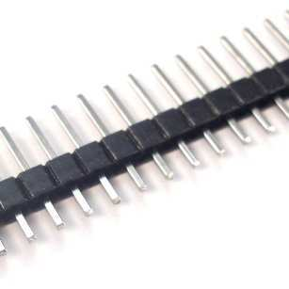 | Tira de pines largos |  | $7.00 | 2 | $14.00 | LASER
252233 | 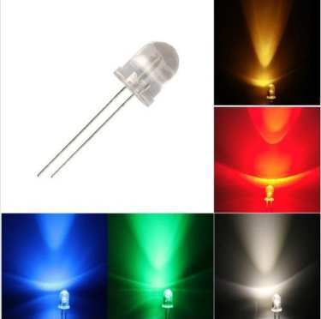 | Leds de 5mm |  | $3.50 | 5 | $17.50 | LASER
252233 |  | base de Leds de 5mm |  | $10.00 | 5 | $50.00 | LASER
252233 | 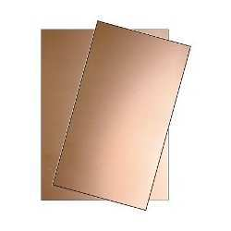 | Placa de cobre 20x20 |  | $28.00 | 4 | $112.00 | LASER
252233 | 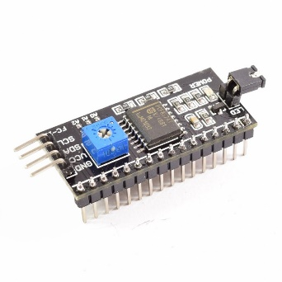 | Adaptador I2C LCD |  | $40.00 | 1 | $40.00 | LASER
252233 |  | NODE MCU |  | $99.00 | 1 | $99.00 | https://articulo.mercadolibre.com.mx/MLM-599767248-nodemcu-v30-esp8266-lua-wifi-arduino-cable-v8-de-regalo-_JM#reco_item_pos=3&reco_backend=l3-l7-pp-ngrams-seller&reco_backend_type=low_level&reco_client=vip-seller_items-above&reco_id=24f75d50-1893-4b4b-83b6-542a0032c535
252233 |  | Display 16X2 |  | $80.00 | 1 | $80.00 | LASER
252233 |  | Potenciometro |  | $10.00 | 3 | $30.00 | LASER
252233 |  | Perilla de potenciometro |  | $7.00 | 3 | $21.00 | LASER
252233 |  | Conector macho de audio |  | $30.00 | 1 | $30.00 | LASER
252233 |  | Conector hembra de audio |  | $35.00 | 1 | $35.00 | LASER
252233 | 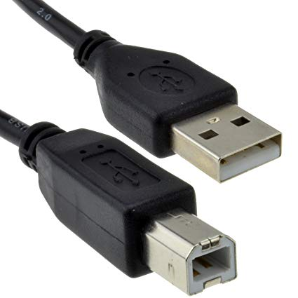 | Cable USB 2.0 |  | $40.00 | 1 | $40.00 | LASER
252233 |  | Conector hembra de alimentación |  | $40.00 | 1 | $40.00 | LASER
252233 |  | Clema de presion con dos terminales |  | $10.00 | 1 | $10.00 | LASER
252233 |  | Porta fusible de clasis |  | $12.00 | 1 | $12.00 | LASER
252233 |  | Interruptor de dos posiciones |  | $8.00 | 1 | $8.00 | LASER
252233 | 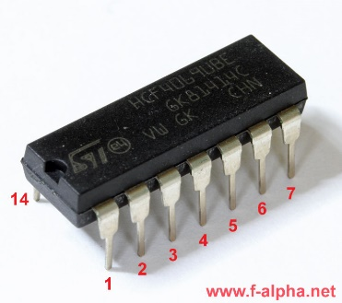 | TC4099 |  | $20.00 | 1 | $20.00 | LASER
252233 |  | LM358 |  | $15.00 | 1 | $15.00 | LASER
252233 |  | Mini fuente de CA-CD |  | $40.00 | 1 | $40.00 | https://articulo.mercadolibre.com.mx/MLM-586435281-convertidor-ca-cd-127-vca-a-5-vcd-700-ma-_JM
252233 | 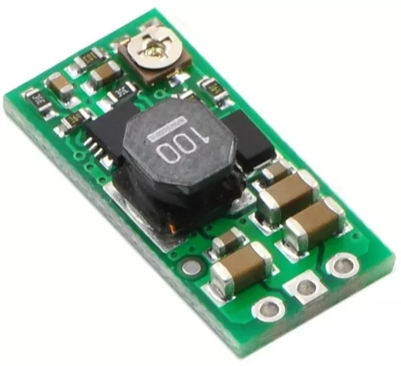 | Elevador de voltaje |  | $260.00 | 1 | $260.00 | https://articulo.mercadolibre.com.mx/MLM-631688607-elevador-de-voltaje-ajustable-electronicaroboticaarduino-_JM#D[S:ADV,L:VQCATCORE_LST,V:1,I:Nlcy1kaXNwYXRjaGVyLTM2fC0xMDc1NDg1MTIzOTY1OTE5NDMw,C:0.660000]
252233 |  | Sensor de PH E201-BNC |  | $1,100.00 | 1 | $1,100.00 | https://articulo.mercadolibre.com.mx/MLM-605214313-sensor-ph-metro-analogico-electrodo-sonda-arduino-raspberry-_JM
252233 | 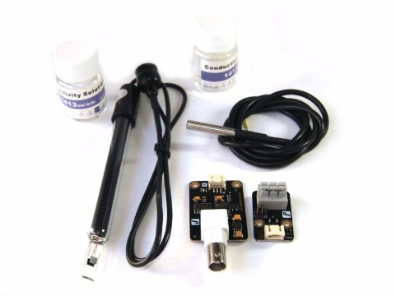 | Sensor de conductividad eléctrica y temperatura |  | $2,280.00 | 1 | $2,280.00 | https://articulo.mercadolibre.com.mx/MLM-559809106-sensor-de-conductividad-electrica-arduino-avr-sobre-pedido-_JM
252233 | 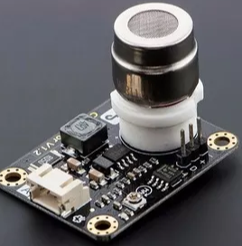 | Sensor MG811 |  | $1,290.00 | 1 | $1,290.00 | https://articulo.mercadolibre.com.mx/MLM-558197749-sensor-gas-mg811-deteccion-de-co2-_JM
252233 |  | Conector macho de audio |  | $30.00 | 2 | $60.00 | LASER
252233 |  | Conector hembra de audio |  | $35.00 | 2 | $70.00 | LASER
252233 |  | CABLE DE TRES POLOS |  | $15.00 | 1 | $15.00 | https://articulo.mercadolibre.com.mx/MLM-555965238-cables-dupont-jumpers-arduino-20cm-40piezas-_JM
252233 |  | Placa de cobre 10x10 |  | $15.00 | 1 | $15.00 | LASER
TOTAL POR LA CONSTRUCCION DE LA TARJETA ELECTRÒNICA QUE MEDIRA LA VARIABLES DE PH, CONDUCTIVIDAD ELECTRICA Y CO2 |  |  |  |  |  | $5,722.00

Gabinete
N° de proyecto | Imagen | Nombre del elemento | Descripcion | Precio | Cantidad | Monto | Provedor
242594 | 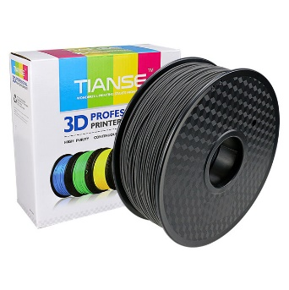 | Rollo Filamento Fibra De Carbono 1.75 Impresión 3d Impresora |  | $999.00 | 1 | $999.00 | https://articulo.mercadolibre.com.mx/MLM-615400763-rollo-filamento-fibra-de-carbono-175-impresion-3d-impresora-_JM
242594 | 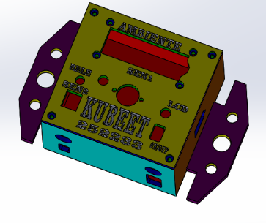 | Construcciòn del gabinete "monitoreo fisico" en impresora 3D |  | $2,000.00 | 1 | $2,000.00 | Universidad UTCV
242594 | 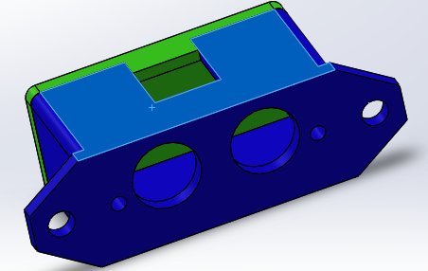 | Construcciòn del soporte para el sensor de nivel |  |  |  |  | Universidad UTCV
242594 | 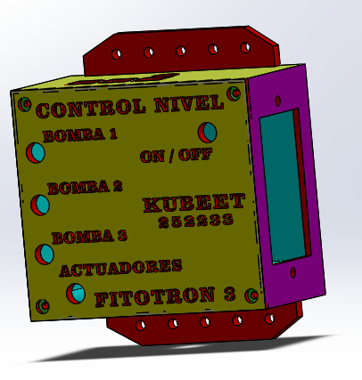 | Construcciòn del gabinete "control nivel" en impresora 3D |  |  |  |  | Universidad UTCV
242594 | 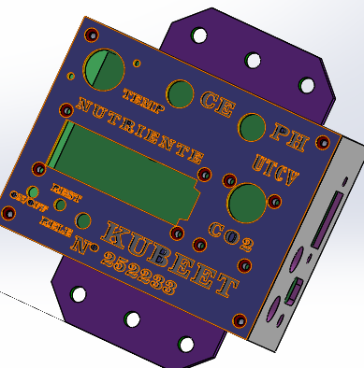 | Construcciòn del gabinete "conductimetro" en impresora 3D |  |  |  |  | Universidad UTCV
242594 |  | Tuerca de 3mm |  | $2.00 | 20 | $40.00 | Tornitodo
242594 |  | Tornillo de 3mm |  | $3.00 | 50 | $150.00 | Tornitodo
242594 |  | Termofil de 3mm |  | $10.00 | 4 | $40.00 | Tornitodo
242594 |  | Silicon color blanco |  | $45.00 | 1 | $45.00 | Tornitodo
242594 | 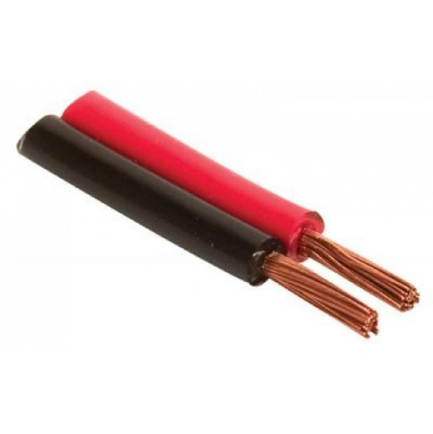 | Cable duplex N°12 |  | $12.00 | 4 | $48.00 | Tornitodo
TOTAL POR EL MATERIAL Y MANOFACTURA DE LOS 3 GABINETES DE MONITORE FISCO, CONTROL NIVEL Y CONCENTRADOR. |  |  |  |  |  | $3,322.00

